UC_Đăng ký thành viên
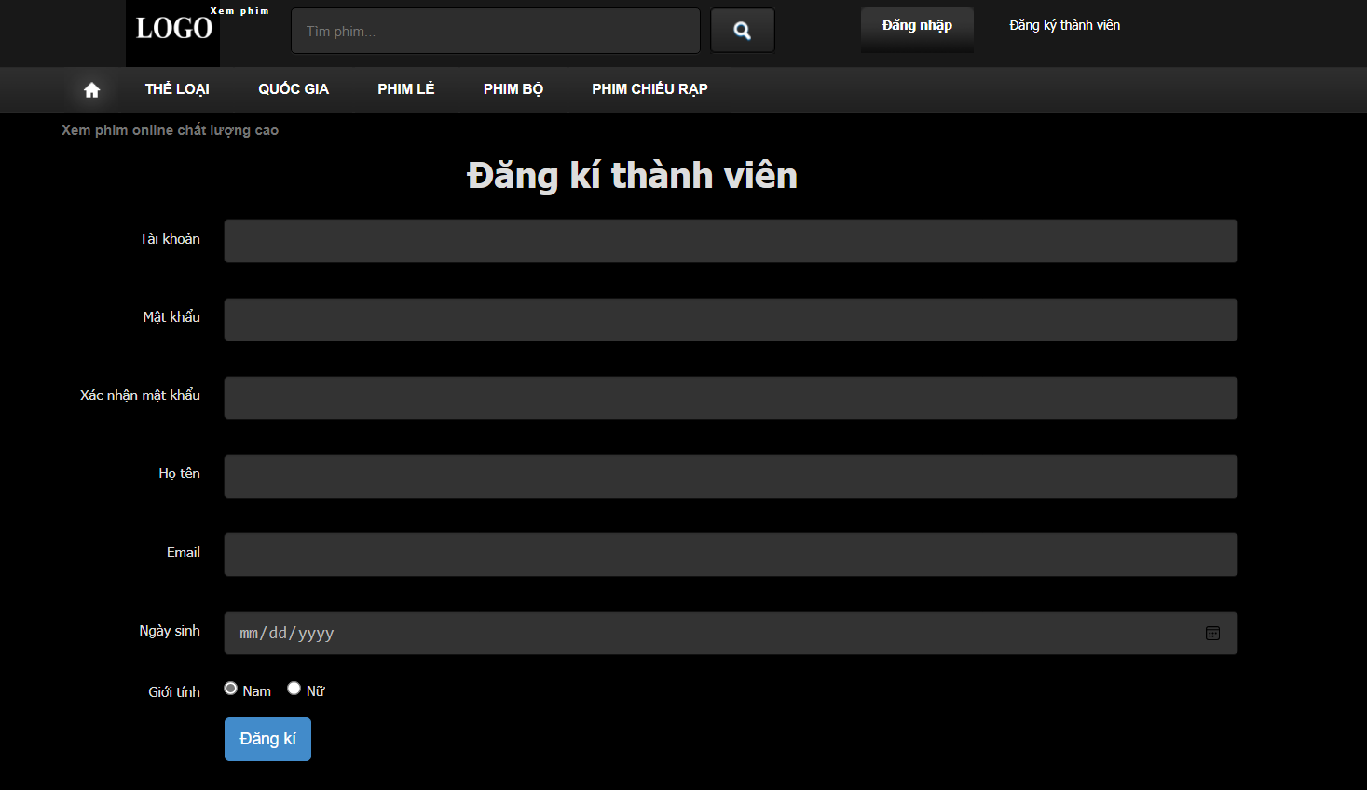

Mục đích | Kiểm tra chức năng đăng ký tài khoản mới trên website
Chức năng này cho phép người dùng trở thành thành viên của website, các thông tin đăng ký bao gồm: tên đăng nhập, mật khẩu, nhập lại mật khẩu, họ tên, email.
Mã Testcase | Mô tả | Status | Các bước thực hiện | Kết quả mong muốn
TC01 | Trang đăng ký thành viên tải lên thành công | OK | Mở trình duyệt và nhập URL của trang | Trang đăng ký thành viên hiển thị đầy đủ các trường cần nhập và nút "Đăng kí"
TC02 | Kiểm tra trường "Tài khoản" không được để trống | OK | B1: Để trống trường "Tài khoản" B2: Nhập đầy đủ thông tin vào các trường khác B3: Nhấn nút đăng ký | Thông báo lỗi yêu cầu nhập "Tài khoản"
TC03 | Kiểm tra độ dài tối thiểu của mật khẩu | OK | B1: Nhập một mật khẩu ít hơn 6 ký tự vào trường "Mật khẩu" B2: Nhập lại mật khẩu vào trường "Xác nhận mật khẩu" B3: Nhập các thông tin khác vào các trường bắt buộc B4: Nhấn nút "Đăng ký" | Thông báo lỗi yêu cầu nhập mật khẩu ít nhất 6 ký tự
TC04 | Kiểm tra mật khẩu và xác nhận mật khẩu phải trùng khớp | OK | B1: Nhập mật khẩu vào trường "Mật khẩu" B2: Nhập một mật khẩu khác vào trường "Xác nhận mật khẩu" B3: Nhập các thông tin khác vào các trường bắt buộc B4: Nhấn nút "Đăng ký" | Thông báo lỗi yêu cầu mật khẩu và xác nhận mật khẩu phải trùng khớp
TC05 | Định dạng email hợp lệ | OK | Nhập email không hợp lệ vào trường "Email" | Thông báo yêu cầu nhập email hợp lệ
TC06 | Kiểm tra chọn giới tính | OK | Không chọn bất kỳ giới tính nào | Thông báo lỗi yêu cầu chọn giới tính
TC07 | Kiểm tra định dạng ngày sinh | OK | Nhập ngày sinh không hợp lệ (VD: 32/13/2023) | Thông báo lỗi yêu cầu nhập ngày sinh hợp lệ
TC08 | Kiểm tra tài khoản hay email đã tồn tại trên hệ thống | OK | Nhập lại email, hay tài khoản đã đăng ký trên hệ thống | Thông báo: “ Tên đăng nhập đã được sử dụng ”, “Emai đã được sử dụng ”.
TC09 | Kiểm tra đăng ký thành công với tất cả thông tin hợp lệ | OK | B1: Nhập tất cả các thông tin hợp lệ vào các trường B2: Nhấn nút "Đăng ký" | Hệ thống hiển thị thông báo “Đăng ký thành công!”. Sau đó, người dùng được phép đăng nhập với tài khoản vừa đăng ký.
TC10
TC11

UC_Đăng nhập
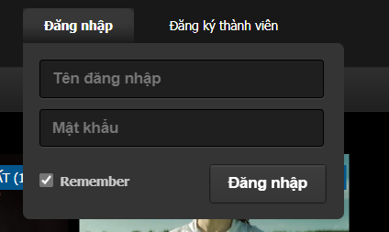

Mục đích | Kiểm tra chức năng đăng nhập tài khoản trên website
Chức năng này cho phép người dùng đăng nhập vào hệ thống khi đã có tài khoản. Thông tin đăng nhập gồm có: tài khoản, mật khẩu.
Mã Testcase | Mô tả | Status | Các bước thực hiện | Kết quả mong muốn
TC01 | Kiểm tra tên đăng nhập không có trong hệ thống | OK | Nhập sai tên đăng nhập | Thông báo nhập sai "Tên đăng nhập"
TC02 | Kiểm tra nhập mật khẩu không được để trống | OK | Nhập tên đăng nhập hợp lệ vào trường "Tên đăng nhập". Để trống trường "Mật khẩu" | Thông báo yêu cầu nhập "Mật khẩu"
TC03 | Kiểm tra đăng nhập thành công | OK | Nhập tên đăng nhập và mật khẩu hợp lệ | Đăng nhập thành công và chuyển hướng đến trang chủ
TC04 | Kiểm tra đăng nhập với tài khoản Admin | OK | Nhập tên đăng nhập và mật khẩu hợp lệ của Admin | Đăng nhập thành công và chuyển hướng đến trang quản lý
TC05
TC06
TC07
TC08
TC09
TC10
TC11

UC_Admin
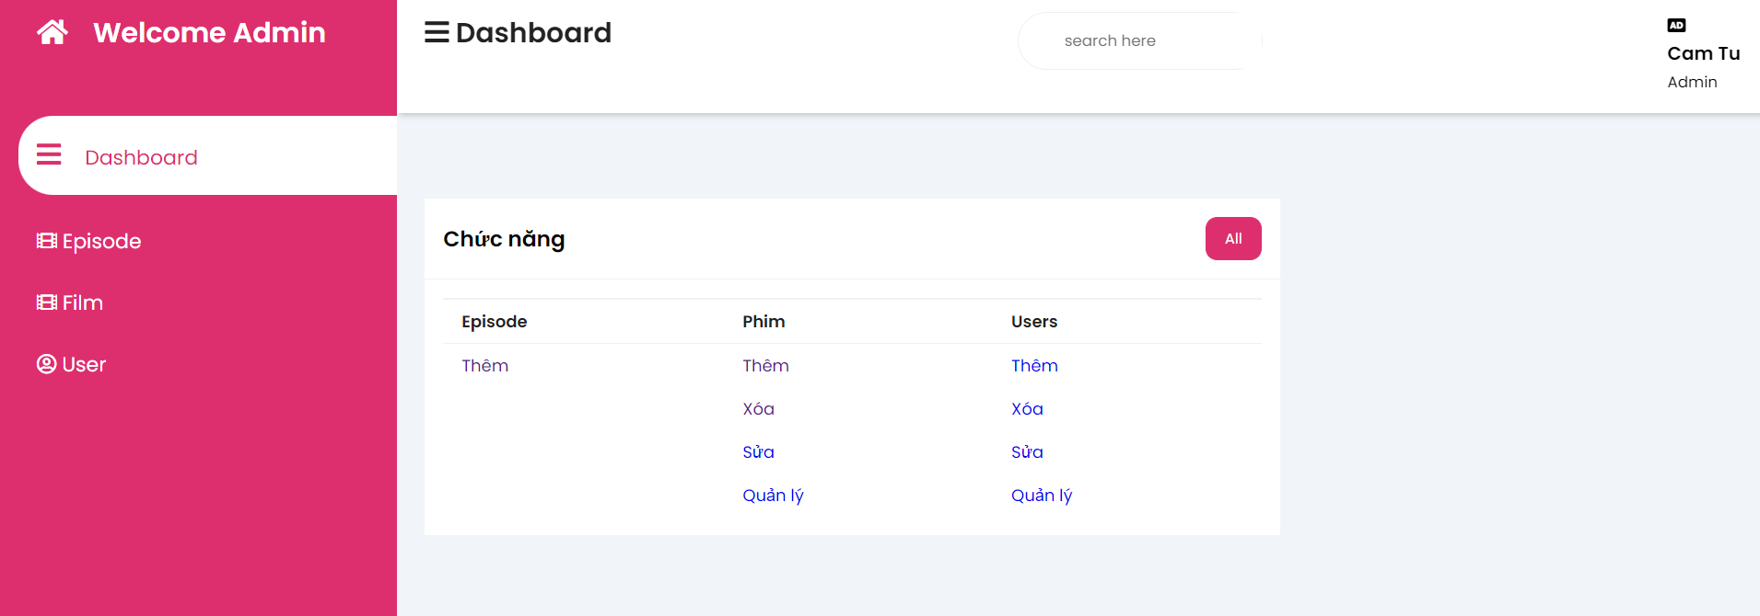

Mục đích | Kiểm tra chức năng quản lý của Admin
Chức năng này cho phép Admin quản lý các Phim, Tập phim, Tài khoản người dùng
Mã Testcase | Case study | Mô tả | Status | Các bước thực hiện | Kết quả mong muốn
TC01 | Episode | Kiểm tra chức năng thêm tập phim | OK | Nhấn vào liên kết Thêm ở dưới Episode | Điều hướng thành công đến trang Thêm tập phim
TC02 | Phim | Kiểm tra chức năng thêm phim | OK | Nhấn vào liên kết Thêm ở dưới Phim | Điều hướng thành công đến trang Thêm phim
TC03 | Phim | Kiểm tra chức năng xóa phim | OK | Nhấn vào liên kết Xóa ở dưới Phim | Điều hướng thành công đến trang Xóa, Sửa phim
TC04 | Phim | Kiểm tra chức năng sửa phim | OK | Nhấn vào liên kết Sửa ở dưới Phim | Điều hướng thành công đến trang Xóa, Sửa phim
TC05 | Phim | Kiểm tra chức năng quản lý phim | OK | Nhấn vào liên kết Quản lý ở dưới Phim | Điều hướng thành công đến trang Xóa, Sửa phim
TC06 | Users | Kiểm tra chức năng thêm users | OK | Nhấn vào liên kết Thêm ở dưới users | Điều hướng thành công đến trang Thêm users
TC07 | Users | Kiểm tra chức năng xóa users | OK | Nhấn vào liên kết Xóa ở dưới users | Điều hướng thành công đến trang Xóa, Sửa users
TC08 | Users | Kiểm tra chức năng sửa users | OK | Nhấn vào liên kết Sửa ở dưới users | Điều hướng thành công đến trang Xóa, Sửa users
TC09 | Users | Kiểm tra chức năng quản lý users | OK | Nhấn vào liên kết Quản lý ở dưới users | Điều hướng thành công đến trang Xóa, Sửa users
TC10
TC11

UC_Thêm tập phim
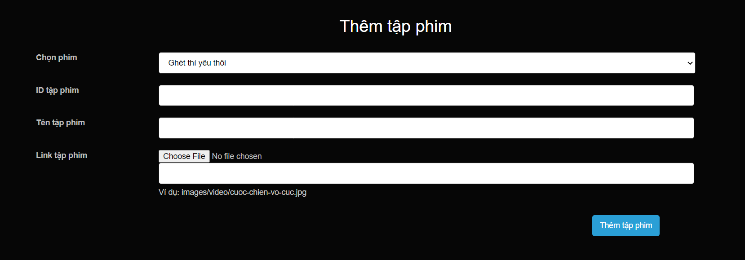

Mục đích | Kiểm tra chức năng thêm tập phim mới của Admin
Chức năng này cho phép Admin thêm tập phim mới cho phim đã có sẵn
Mã Testcase | Mô tả | Status | Các bước thực hiện | Kết quả mong muốn
TC01 | Kiểm tra chọn phim hợp lệ trong danh sách | OK | Nhấn vào danh sách drop-down và chọn phim muốn thêm tập mới | Chọn được tên phim để thêm tập phim
TC02 | Kiểm tra ID tập phim | OK | Nhập ID tập phim trùng với ID tập phim đã có | Thông báo ID đã có trên hệ thống và yêu cầu nhập ID mới
TC03 | Kiểm tra tên tập phim | OK | Không nhập tên tập phim | Thông báo yêu cầu nhập tên tập phim
TC04 | Kiểm tra tải file tập phim quá lớn | Bug | Chọn video có dung lượng 1GB | Tải lên thành công
TC05 | Kiểm tra tải file tập phim không đúng định dạng | Warning | Chọn tệp ảnh, ghi chú, văn bản | Thông báo yêu cầu chọn lại file
TC06 | Kiểm tra xử lý thành công | Warning | B1: Chọn phim có trong danh sách B2: Nhập ID tập phim mới B3: Nhập tên tập phim hợp lệ B4: Chọn file đúng định dạng, nhỏ hơn 500MB | Tải lên thành công
TC07
TC08
TC09
TC10
TC11

UC_Sửa, Xóa tập phim
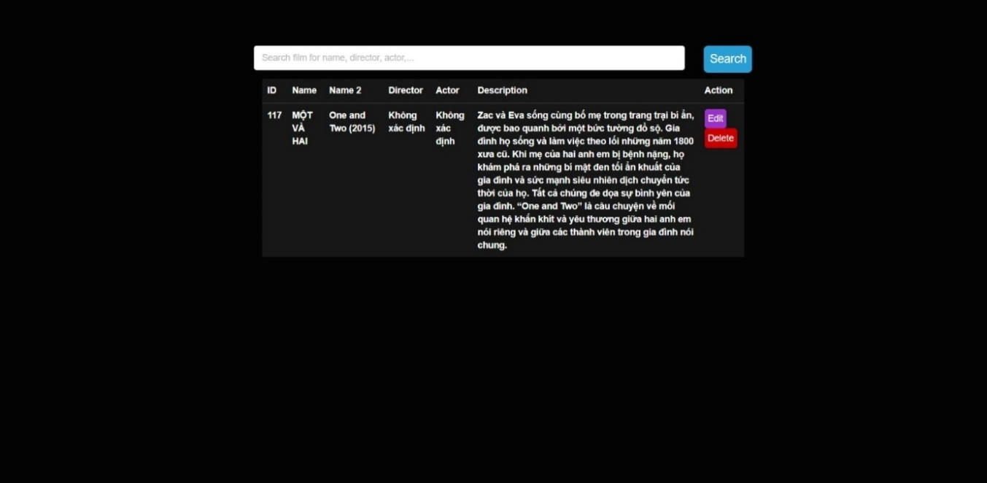

Mục đích | Kiểm tra chức năng xóa, sửa tập phim đã có
Cho phép Admin xóa bỏ hoàn toàn một tập phim khỏi hệ thống khi không còn cần thiết, hay chỉnh sửa các thông tin liên quan đến một tập phim như tên phim, đạo diễn, diễn viên, mô tả,…
Mã Testcase | Mô tả | Status | Các bước thực hiện | Kết quả mong muốn
TC01 | Kiểm tra chức năng xóa tập phim đã có | OK | Nhập ID tập phim | Tập phim đã xóa khỏi danh sách
TC02 | Xóa một tập phim không tồn tại | OK | Nhập ID tập phim không có trên hệ thống | Hiển thị thông báo lỗi: "Tập phim không tồn tại"
TC03 | Sửa tên tập phim | OK | Nhập tên mới cho tập phim | Tên phim đã được cập nhật thành công
TC04 | Sửa tên đạo diễn | OK | Nhập tên đạo diễn mới | Tên đaọ diễn đã được cập nhật thành công
TC05 | Sửa tên diễn viên | OK | Nhập tên diễn viên mới | Tên diễn viên đã được cập nhật thành công
TC06 | Sửa tên mô tả | OK | Nhập phần mô tả mới | Mô tả đã được cập nhật thành công
TC07
TC08
TC09
TC10
TC11

UC_Thêm users
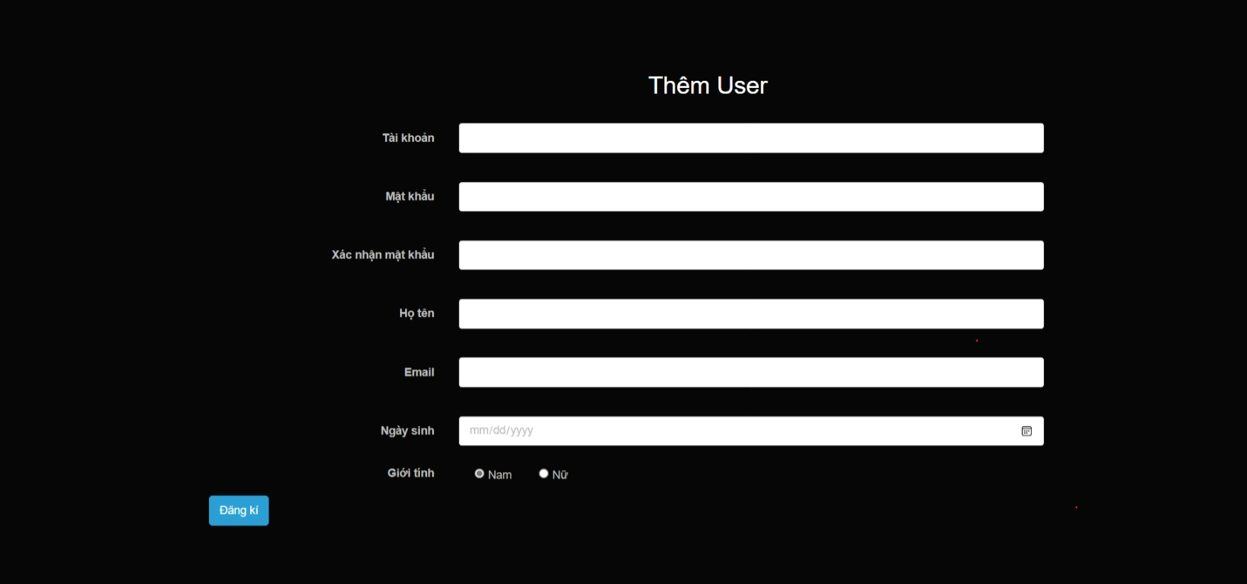

Mục đích | Kiểm tra chức năng đăng ký tài khoản mới trên website
Màn hình này được thiết kế để cho phép người dùng với quyền quản trị (Admin) tạo ra một tài khoản người dùng mới cho hệ thống.
Mã Testcase | Mô tả | Status | Các bước thực hiện | Kết quả mong muốn
TC01 | Kiểm tra tính bắt buộc của các trường | OK | Nhập thiếu 1 trong các trường tài khoản, mật khẩu, họ tên, email | Thông báo yêu cầu nhập thông tin đầy đủ
TC02 | Kiểm tra định dạng email | OK | Nhập email thiếu @ hay .com, … | Thông báo yêu cầu nhập email đúng định dạng
TC03 | Kiểm tra độ dài mật khẩu | OK | Nhập mật khẩu ít hơn 6 kí tự | Thông báo lỗi yêu cầu nhập mật khẩu ít nhất 6 ký tự
TC04 | Kiểm tra mật khẩu và xác nhận mật khẩu có trùng khớp | OK | B1: Nhập mật khẩu vào trường "Mật khẩu". B2: Nhập một mật khẩu khác vào trường "Xác nhận mật khẩu" | Thông báo lỗi yêu cầu mật khẩu và xác nhận mật khẩu phải trùng khớp
TC06 | Kiểm tra thêm tài khoản thành công | OK | Nhập đầy đủ thông tin hợp lệ vào các trường | Thông báo thêm tài khoản thành công
TC07
TC08
TC09
TC10
TC11

